상품제안서
스위스밀리터리 180g 코마사 면사타올 3P | 상품코드: S08441

 |  |  |  |  |  |  | 02-713-8555 | www.synergygift.co.kr
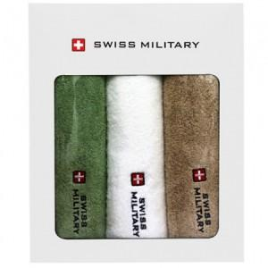

【상세/제작정보】 | <p><span style="font-size: 14pt;">※ 자수인쇄 디자인에 따라 인쇄비 편차 발생 됩니다.</span></p>

【인쇄/포장옵션】 | 실크, 자수인쇄3매 / 포장지포장

【공급단가】 | 수량 | 50~ | 100~ | 500~ | 1,000~ | 3,000~
*VAT별도 | 화이트 | 17,550원 | 16,740원 | 15,660원 | 15,250원 | 14,980원
 | 크림모카 | 17,550원 | 16,740원 | 15,660원 | 15,250원 | 14,980원
 | 그린녹차 | 17,550원 | 16,740원 | 15,660원 | 15,250원 | 14,980원
 | 다크그레이 | 17,550원 | 16,740원 | 15,660원 | 15,250원 | 14,980원

【상품 URL】 | https://www.synergygift.co.kr:443/src/goods_detail.php?gdno=2651

